工作表 1
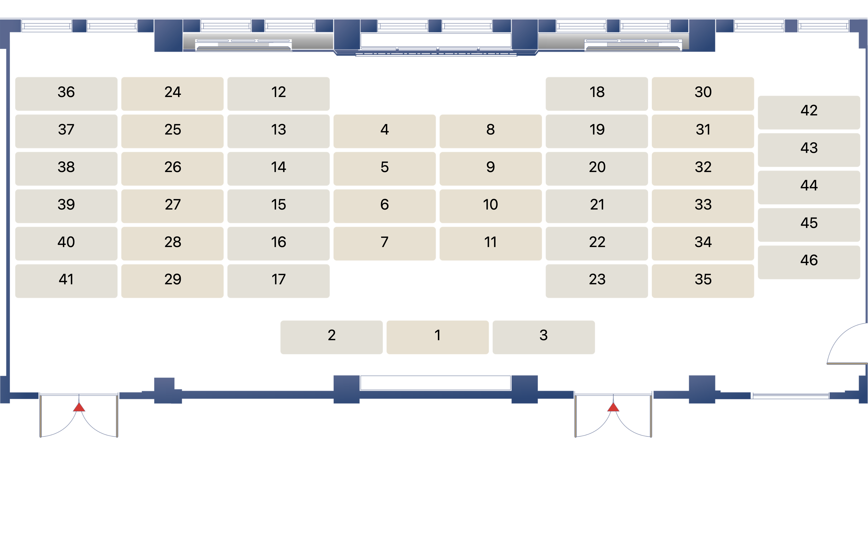
座位號碼 | 欄位1 | 欄位2 | 欄位3 | 顯示名稱
1 | 李副執行秘書怡德 |  |  | 李副執行秘書怡德
2
3
7 | 黃次長昭欽 |  |  | 黃次長昭欽
6 | 陳副總工程司春宏 |  |  | 陳副總工程司春宏
5 | 張簡任視察則民 |  |  | 張簡任視察則民
4 | 陳副組長少敏 |  |  | 陳副組長少敏
11 | 曾處長鈞敏 |  |  | 曾處長鈞敏
10 | 徐副處長肇晞 |  |  | 徐副處長肇晞
9 | 林副組長季微 |  |  | 林副組長季微
8 | 廖科長益群 |  |  | 廖科長益群
17 | 范組長家翔 |  |  | 范組長家翔
16 | 劉副組長邦崇 |  |  | 劉副組長邦崇
15 | 葉組長俊明 |  |  | 葉組長俊明
14 | 程視察珍惠 |  |  | 程視察珍惠
13 | 陳科長君華 |  |  | 陳科長君華
12
23 | 邵技正國瑋 |  |  | 邵技正國瑋
22 | 黃技士鈞鼎 |  |  | 黃技士鈞鼎
21 | 黃副研究員詩尤 |  |  | 黃副研究員詩尤
20 | 張科長仙琦 |  |  | 張科長仙琦
19 | 紀參議純真 |  |  | 紀參議純真
18 | 內政處 |  |  | 內政處
29 | 楊副組長新佳 |  |  | 楊副組長新佳
28 | 鍾科長易達 |  |  | 鍾科長易達
27 | 梁科長顥懷 |  |  | 梁科長顥懷
26 | 張正工程司力仁 |  |  | 張正工程司力仁
25
24
35 | 呂秘書姵閺 |  |  | 呂秘書姵閺
34 | 交環處 |  |  | 交環處
33 | 交環處 |  |  | 交環處
32
31
30
41 | 蔡科長依真 |  |  | 蔡科長依真
40 | 向技正韻如 |  |  | 向技正韻如
39 | 陳技士秋萍 |  |  | 陳技士秋萍
38 | 洪秘書峻凱 |  |  | 洪秘書峻凱
37
36
46
45
44
43
42

